【記入見本】実績報告書
見本
提出する年月日を記入
「実績報告書」のシートに記入してください（このシートは見本です。）
ピンク色のセルのみ記入してください。（それ以外の部分には記入できない設定になっております。）
 |  |  |  |  |  |  |  |  |  |  |  | 令和 | 年 |  | 月 |  | 日

羽村市長 橋 本 弘 山 様

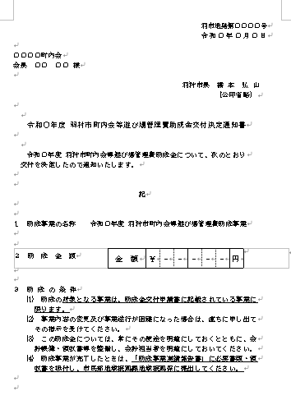
住所、町内会・自治会名、氏名を記入
 |  |  |  |  |  |  |  |  | 助成事業者
 |  |  |  |  |  |  |  |  |  | 住 所

 |  |  |  |  |  |  |  |  |  | 氏 名 | 会 長

「助成金交付決定通知書」の、右上の日付と番号を記入
羽村市内広聴施設運営費等助成金実績報告書

 | 令和 | 年 |  | 月 | 日付、羽市地発 |  |  |  |  |  | 号をもって交付決定のあった助成事業
について、完了したので「助成事業収支決算書」を添えて、下記のとおり報告します。

 |  |  |  |  |  |  |  |  |  | 記

該当する年を記入
事業の成果の内容を記入
助成事業の名称 |  |  |  | 令和 |  | 年度 羽村市内広聴施設運営費等助成事業
助成事業の成果

助成事業収支決算書のシートの数字が自動で記入されますので、ここには記入不要です。
決算書の数字が正しく反映されているか、ご確認ください。
助成事業の 財源内訳（円） |  |  | 市 助 成 金 |  |  |  | 自 己 財 源 |  |  |  | 前年度繰越金 |  | 合 計
 |  |  | 0 |  |  |  | 0 |  |  |  | 0 |  | 0
着手年月日 |  |  | 令和 |  | 年 | 4 | 月 | 1 | 日 | 完了年月日 |  | 令和 | 年 | 3 | 月 | 31 | 日
該当する年を記入
備 考
必要事項があれば記入

※添付書類 「助成事業収支決算書」「支出内訳書」「領収書」

【記入見本】収支決算書
見本
助成事業収支決算書
〔収 入〕
 |  |  |  |  |  |  |  |  | （単位：円）
項 目 |  | 収入済額 |  |  | 説 明
ピンクのセル部分、「収入済額」と「説明」を記入してください。合計額は自動計算されます。
市助成金
施設使用料
負担金
諸使用料
その他
前年度繰越金
合 計 |  | 0
 |  |  |  |  |  |  | ※説明欄は、必ず記入してください。

【凡 例】 | 諸使用料 |  | ： | 備品等貸出使用料、電話使用料等
 | その他 |  | ： | 預金利息、その他の収入
〔支 出〕
ピンクのセル部分、「説明」を記入してください。s支出済額は自動計算されます。
 |  |  |  |  |  |  |  |  | （単位：円）
項 目 |  | 支出済額 |  |  | 説 明
光熱水費通信費 |  | 0
管理運営費 |  | 0
修繕費 |  | 0
備品費 |  | 0
施設用消耗品費 |  | 0
その他 |  | 0
合 計 |  | 0
 |  |  |  |  |  |  | ※説明欄は、必ず記入してください。
自動計算されますので、記入不要です。
収入済額から支出済額を差し引いた金額が記入されます。
【凡 例】 | 光熱水費通信費 |  | ： | 電気料、ガス料、灯油料、水道料、下水道料、電話料等
 | 管理運営費 |  | ： | 清掃費、清掃委託料、施設使用料
 | 施設用消耗品費 |  | ： | トイレットペーパー、洗剤、清掃用具等の消耗品費
 | その他 |  | ： | 事務費、会議費、積立金、雑費、その他の費用

 |  |  |  |  |  | 清算金 |  | 0 |  | 円

